25
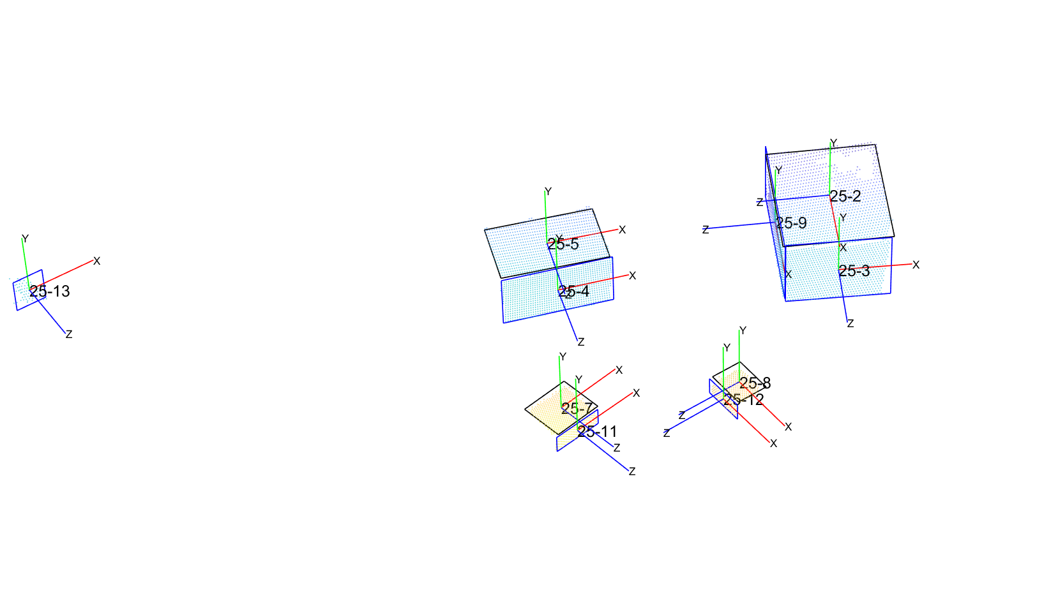
id_1 | id_2 | fitness | dco | theta_co | L1 | L2 | inliers
25 | 2 | 0.28 | 5067.2758109 | 115.09839974 | 377.1071647 | 449.52317007 | 1190
25 | 5 | 0.29 | 5035.001622 | 115.9604328 | 238.99385926 | 378.39278226 | 927
25 | 7 | 0.24 | 4191.4549098 | 111.85897771 | 162.08691934 | 181.21929962 | 484
25 | 8 | 0.24 | 4085.1918611 | 111.45329685 | 114.7272919 | 144.049916 | 217
25 | 3 | 0.70 | 4712.2059675 | 153.27391011 | 268.84338379 | 358.70607805 | 886
25 | 4 | 0.73 | 4874.1790076 | 155.31189823 | 205.78222656 | 388.88629376 | 925
25 | 11 | 0.64 | 4094.697571 | 147.47839106 | 67.919799805 | 184.27113749 | 148
25 | 13 | 0.00 | 6276.2509138 | 152.72401199 | 111.94379472 | 133.79748535 | 68
25 | 9 | 0.10 | 5105.4595889 | 80.737206373 | 242.40148926 | 501.21272936 | 422
25 | 12 | 0.21 | 4060.7253814 | 108.62510828 | 68.307861328 | 152.53020403 | 101

id_1 | id_2 | fitness | dco | theta_co | L1 | L2 | inliers
25 | 2 | 0.0553 | 5067.2758109 | 115.09839974 | 377.1071647 | 449.52317007 | 1190
25 | 5 | 0.0619 | 5035.001622 | 115.9604328 | 238.99385926 | 378.39278226 | 927
25 | 7 | 0.1556 | 4191.4549098 | 111.85897771 | 162.08691934 | 181.21929962 | 484
25 | 8 | 0.1655 | 4085.1918611 | 111.45329685 | 114.7272919 | 144.049916 | 217
25 | 3 | 0.2655 | 4712.2059675 | 153.27391011 | 268.84338379 | 358.70607805 | 886
25 | 4 | 0.2147 | 4874.1790076 | 155.31189823 | 205.78222656 | 388.88629376 | 925
25 | 11 | 0.4404 | 4094.697571 | 147.47839106 | 67.919799805 | 184.27113749 | 148
25 | 13 | 0.0000 | 6276.2509138 | 152.72401199 | 111.94379472 | 133.79748535 | 68
25 | 9 | 0.0184 | 5105.4595889 | 80.737206373 | 242.40148926 | 501.21272936 | 422
25 | 12 | 0.1462 | 4060.7253814 | 108.62510828 | 68.307861328 | 152.53020403 | 101

27
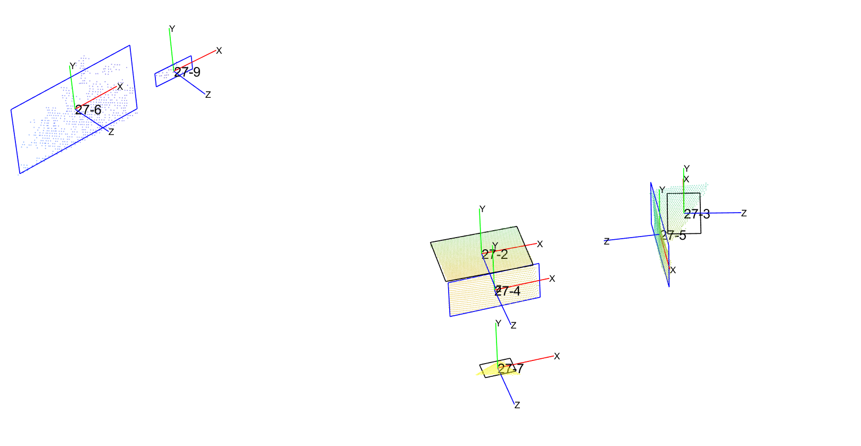
id_1 | id_2 | fitness | dco | theta_co | L1 | L2 | inliers
27 | 2 | 0.34331739501 | 4695.8962068 | 120.89856555 | 284.24563562 | 391.7137925 | 2181
27 | 3 | 0.34284370792 | 4740.1176315 | 120.85593371 | 144.14827812 | 287.53934245 | 618
27 | 7 | 0.249929491 | 4063.3610145 | 112.49365419 | 88.967363091 | 136.20902505 | 339
27 | 4 | 0.60964878902 | 4544.4477709 | 144.86839101 | 190.12878418 | 411.02851199 | 949
27 | 6 | 0 | 7598.4807361 | 147.2008146 | 369.30664062 | 701.22702853 | 606
27 | 9 | 0 | 7761.3247645 | 144.00870786 | 76.745483398 | 212.90903913 | 38
27 | 5 | 0.0013055034165 | 4785.567256 | 89.882504693 | 234.9765625 | 456.91870783 | 836
25 | 13 | 0 | 6276.2509138 | 152.72401199 | 111.94379472 | 133.79748535 | 68
25 | 9 | 0.10291992918 | 5105.4595889 | 80.737206373 | 242.40148926 | 501.21272936 | 422
25 | 12 | 0.20694564758 | 4060.7253814 | 108.62510828 | 68.307861328 | 152.53020403 | 101

id_1 | id_2 | fitness | dco | theta_co | L1 | L2 | inliers
27 | 2 | 0.13248996151 | 4695.8962068 | 120.89856555 | 284.24563562 | 391.7137925 | 2181
27 | 3 | 0.12465007096 | 4740.1176315 | 120.85593371 | 144.14827812 | 287.53934245 | 618
27 | 7 | 0.1762935711 | 4063.3610145 | 112.49365419 | 88.967363091 | 136.20902505 | 339
27 | 4 | 0.28190167058 | 4544.4477709 | 144.86839101 | 190.12878418 | 411.02851199 | 949
27 | 6 | 0 | 7598.4807361 | 147.2008146 | 369.30664062 | 701.22702853 | 606
27 | 9 | 0 | 7761.3247645 | 144.00870786 | 76.745483398 | 212.90903913 | 38
27 | 5 | 0.00044468396539 | 4785.567256 | 89.882504693 | 234.9765625 | 456.91870783 | 836
25 | 13 | 0 | 6276.2509138 | 152.72401199 | 111.94379472 | 133.79748535 | 68
25 | 9 | 0.018428926264 | 5105.4595889 | 80.737206373 | 242.40148926 | 501.21272936 | 422
25 | 12 | 0.14624938995 | 4060.7253814 | 108.62510828 | 68.307861328 | 152.53020403 | 101

compara
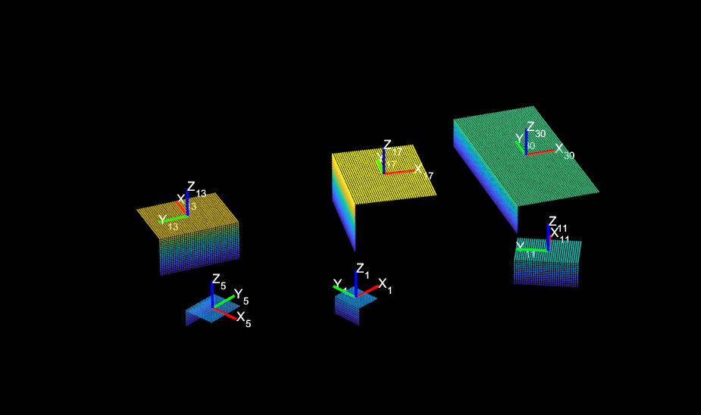
 |  |  |  |  |  |  |  |  |  | eL |  | L gt
idplane | idDetection |  | fitness | dco | theta_co | L1 | L2 | inliers |  | L1 | L2 | L1 | L2
17-top | 25 | 5 | 0.28844925332 | 5035.001622 | 115.9604328 | 238.99385926 | 378.39278226 | 927 |  | 166.00614074 | 127.10721774 | 405 | 505.5
 | 27 | 2 | 0.34331739501 | 4695.8962068 | 120.89856555 | 284.24563562 | 391.7137925 | 2181 |  | 120.75436438 | 113.7862075 | 405 | 505.5
17-side | 25 | 4 | 0.72568775816 | 4874.1790076 | 155.31189823 | 205.78222656 | 388.88629376 | 925 |  | 96.717773438 | 16.113706243 | 302.5 | 405
 | 27 | 4 | 0.60964878902 | 4544.4477709 | 144.86839101 | 190.12878418 | 411.02851199 | 949 |  | 112.37121582 | 6.0285119873 | 302.5 | 405
Conclusión. En el plano lateral el mayor fitnes no corresponde con el menor error de longitud ni con el mayor número de inliers
Se debe incluir a la distancia como un factor no constante

Al incluir la distancia se obtiene
 |  |  |  |  |  |  |  |  |  | eL (mm) |  | L gt
idplane | idDetection |  | fitness | dco | theta_co | L1 | L2 | inliers | inliers/A | L1 | L2 | L1 | L2
13-top | 25 | 5 | 0.06 | 5035.0 | 116.0 | 238.99385926 | 378.39278226 | 927 | 0.76 | 65.006140739 | 22.61 | 304 | 401
 | 27 | 2 | 0.13 | 4695.9 | 120.9 | 284.24563562 | 391.7137925 | 2181 | 1.79 | 19.754364377 | 9.29 | 304 | 401
13-side | 25 | 4 | 0.21 | 4874.1790076 | 155.31189823 | 205.78222656 | 388.88629376 | 925 | 0.92 | 45.217773438 | 12.11 | 251 | 401
 | 27 | 4 | 0.28 | 4544.4477709 | 144.86839101 | 190.12878418 | 411.02851199 | 949 | 0.94 | 60.87121582 | 10.03 | 251 | 401

Conclusión | El ajuste funciona

